상품제안서
린넨 에코백 60종 [BG082] | 상품코드: S30788

 |  |  |  |  |  |  | 02-713-8555 | www.synergygift.co.kr
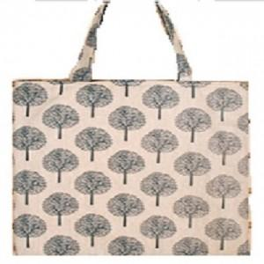

【상세/제작정보】

【인쇄/포장옵션】 | 실크, DTF열전사 / OPP(비닐)

【공급단가】 | 수량 | 100~ | 500~ | 1,000~ | 3,000~ | 5,000~
*VAT별도 | 단가 | 2,010원 | 1,890원 | 1,830원 | 1,740원 | 1,680원

【상품 URL】 | https://synergygift.co.kr:443/src/goods_detail.php?gdno=30788

